Manejo de Ostomias

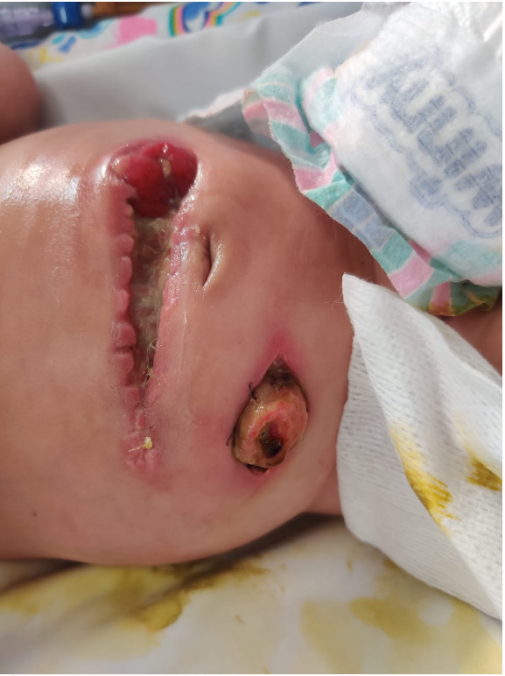
FORMATO PARA CALCULAR COSTOS POR PAQUETE UNIDAD DE CLINICA DE HERIDAS
ÁREA DE PLANEACIÓN TÉCNICA

Cups | Nombre Procedimiento |  |  | Generalidades
 | Curación Manejo de Ostomias |  |  | Sub Especialidad
 |  |  |  | Tiempo Procedimiento |  | 90 |  | dehiscencia
 |  |  |  | Tiempo de Recuperación |  | 0
 |  |  |  | Tipo de Anestesia |  | 0
 |  |  |  | Lugar de Realización

1. MATERIALES BASICOS
CODIGO | DESCRIPCIÓN DE INSUMOS UTILIZADOS | CANTIDAD | COSTO UNITARIO | COSTO TOTAL | UNIDAD DE MEDIDA | OBSERVACIONES
 | Solucion Salina 0.9% Bolsa 100 ml | 1.00 | $ 1,965 | $ 1,965 | UND | 6 PARES
 | agua esteril 100 ml | 1.00
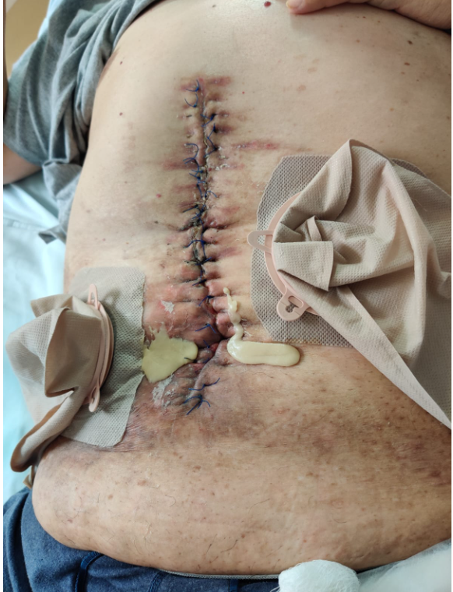
 | Bata Desechable con Manga No Esteril (según condición) | 2.00 | #N/A |  | UND
 | Gorro Desechable Estandar Blanco | 0.40 | $ 112 | $ 45 | UND
 | Toalla de Manos Pre-cortada Natural R7 | 0.50 | $ 17,888 | $ 89 | UND |  | verificar cuántas toallan viene en el rollo
 | Guante examen talla M | 1.00 | $ 10,948 | $ 10,948 | UND
 | pasta | 1.00
 | polvos adapt | 1.00
 | Barrera plana o convexa (depende del tipo de estoma) | 1.00
 | Bolsa colostomia | 1.00
 | protector cutaneo | 1.00
 | removedor de adhesivo | 1.00
 | Guante quirurgico esteril 7.0 | 2.00 | $ 1,086 | $ 2,172 | UND
 | Gasa esteril 7.5 X 7.5 sobre x 5 unid | 1.00 | $ 370 | $ 370 | UND
TOTAL 1 |  |  |  | $ 15,590
* En caso que se requiera adicionar Materiales y/o Suministros, por favor seleccione en la lista desplegable de la columna "DESCRIPCIÓN DE INSUMOS UTILIZADOS"

3. MANO DE OBRA QUE INTERVIENE EN EL PROCEDIMIENTO

PREVENCIÓN / CAPACITACIÓN |  | 10 | #REF! |  | MINUTO | cada cuanto se hace?
TOTAL 3.1 |  | 20 |  | $ 0

3.2 | Procedimiento

DESCRIPCIÓN |  | Cantidad de curaciones | CANTIDAD | VALOR x MIN | TOTAL | UNIDAD DE MEDIDA
Enfermera |  | 1 | 80 | #REF! | #VALUE! | MINUTO
Auxiliar enfermeria |  | 1 | 90 | #REF! | #VALUE! | MINUTO
TOTAL 3.2 |  |  |  |  | #VALUE!

4. COSTO Y GASTO INDIRECTO

DESCRIPCIÓN |  | CANTIDAD | VALOR x MIN | TOTAL
Gasto administrativo |  | 90 | #N/A | $ 24,618 | 15,6 % del valor de venta
TOTAL 4 |  |  |  | $ 24,618

TOTAL GENERAL COSTO POR PROCEDIMIENTO - PACIENTE HOSPITALIZADO |  |  |  | #VALUE!
 |  |  |  | #VALUE!
 |  |  | VENTA | #VALUE! | #VALUE!

 | bolsa de fistula | 1.00 | Anexo: el convenio debe especificar que deacuerdo a la condición del paciente se le solicitara los dispositovs que requiera asi mismo como en cantidad.
 | equipo para recien nacido ( fistulas de bajo gasto) | 1.00
 | anillo moldeable 48 mm o 98 mm | 1.00
 | lamina protectatora de 20*20 o 10*10 cm | 1.00

Hoja1
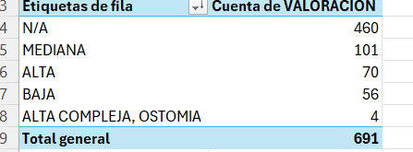

Alta Complejidad
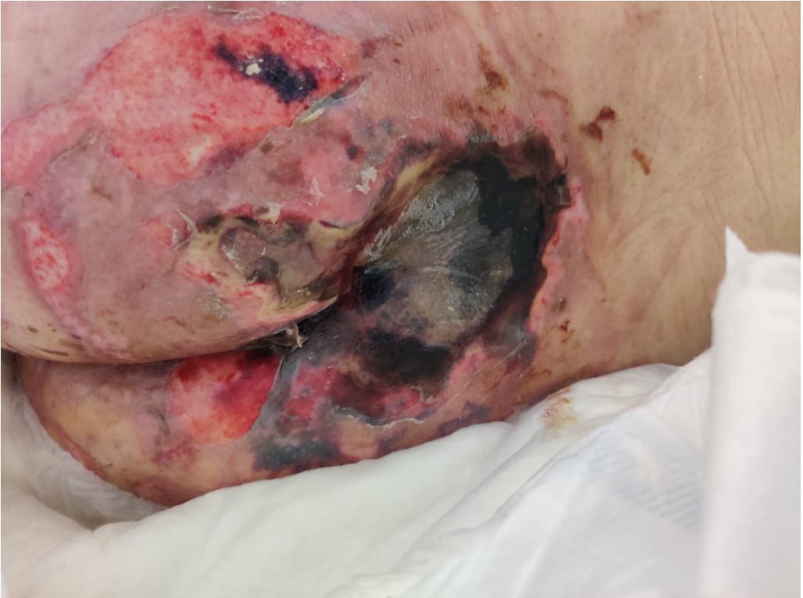
FORMATO PARA CALCULAR COSTOS POR PAQUETE UNIDAD DE CLINICA DE HERIDAS
ÁREA DE PLANEACIÓN TÉCNICA

Cups | Nombre Procedimiento |  |  | Generalidades
 | Curación de ALTA COMPLEJIDAD |  |  | Sub Especialidad
 |  |  |  | Tiempo Procedimiento |  | 120
 |  |  |  | Tiempo de Recuperación |  | 0
 |  |  |  | Tipo de Anestesia |  | 0
 |  |  |  | Lugar de Realización

1. MATERIALES BASICOS
CODIGO | DESCRIPCIÓN DE INSUMOS UTILIZADOS | CANTIDAD | COSTO UNITARIO | COSTO TOTAL | UNIDAD DE MEDIDA | OBSERVACIONES
 | Guante examen talla M | 4.00 | $ 10,948 | $ 43,792 | UND
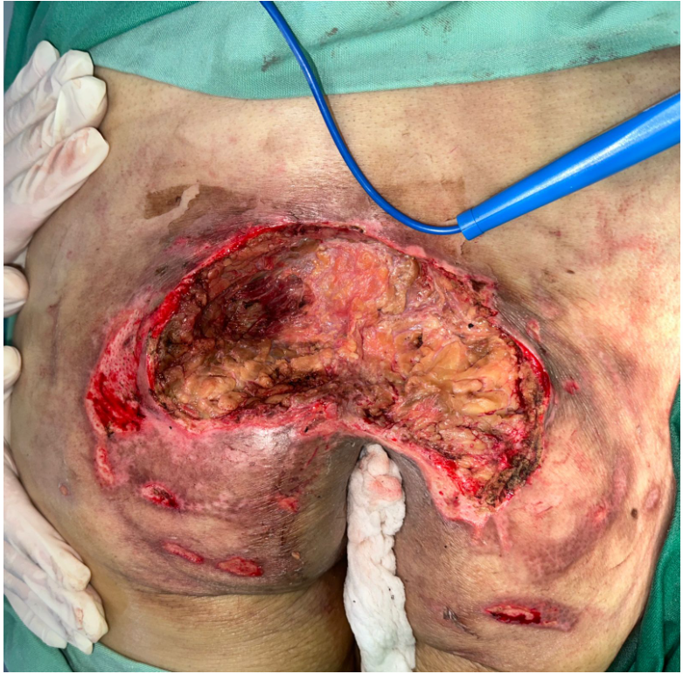
 | Guante quirurgico esteril 7.0 | 2.00 | $ 1,086 | $ 2,172 | UND
 | Gasa esteril 7.5 X 7.5 sobre x 5 unid | 10.00 | $ 370 | $ 3,700 | UND
 | Solucion Salina 0.9% Bolsa 500 ml | 2.00 | $ 2,643 | $ 5,286 | UND
 | Cinta adhesiva x 200cm Fixomull | 1.00 | $ 26,180 | $ 26,180 | UND
 | Tapabocas Estandar 1405 | 0.40 | $ 136 | $ 54 | UND
 | Bata Desechable con Manga No Esteril | 2.00 | $ 3,808 | $ 7,616 | UND
 | Gorro Desechable Estandar Blanco | 0.40 | $ 112 | $ 45 | UND
 | Solucion desinfectante ( evolución de la herida) | 2.00 | #N/A | #N/A
 | Toalla de Manos Pre-cortada Natural R7 | 2.00 | $ 17,888 | $ 358
 | Hoja para bisturi 15 | 2.00 | $ 337 | $ 675 | UND
 | Venda de algodon 6 x 5 | 2.00 | $ 1,843 | $ 3,687 | UND
 | Venda elastica 6 x 5 | 2.00 | $ 2,346 | $ 4,692 | UND
TOTAL 1 |  |  |  | #N/A
* En caso que se requiera adicionar Materiales y/o Suministros, por favor seleccione en la lista desplegable de la columna "DESCRIPCIÓN DE INSUMOS UTILIZADOS"

2. MANO DE OBRA QUE INTERVIENE EN EL PROCEDIMIENTO

DESCRIPCIÓN |  | Cantidad de curaciones | CANTIDAD | VALOR x MIN | TOTAL | UNIDAD DE MEDIDA
Enfermera |  | 1 | 120 | #REF! | #VALUE! | MINUTO
Auxiliar enfermeria |  | 1 | 120 | #REF! | #VALUE! | MINUTO
TOTAL 3.2 |  |  |  |  | #VALUE!

4. COSTO Y GASTO INDIRECTO

DESCRIPCIÓN |  | CANTIDAD | VALOR x MIN | TOTAL
Gasto administrativo |  | 120 | #N/A | $ 34,620 | 15,6 % del valor de venta
TOTAL 4 |  |  |  | $ 34,620

TOTAL GENERAL COSTO POR PROCEDIMIENTO - PACIENTE HOSPITALIZADO |  |  |  | #N/A
 |  |  |  | #N/A
 |  |  |  | #N/A | #N/A

 |  | plan de ganancia % |  | margen de ganancia

Mediana Complejidad
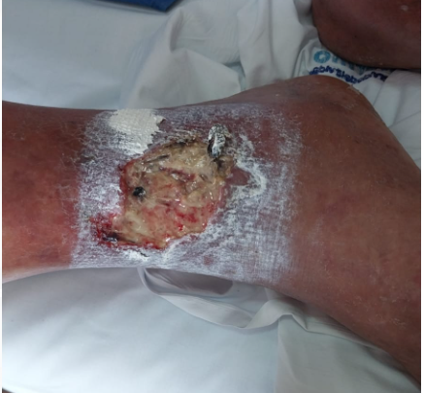
FORMATO PARA CALCULAR COSTOS POR PAQUETE UNIDAD DE CLINICA DE HERIDAS
ÁREA DE PLANEACIÓN TÉCNICA

Cups | Nombre Procedimiento |  |  | Generalidades
 | Curación de MEDIANA COMPLEJIDAD |  |  | Sub Especialidad
 |  |  |  | Tiempo Procedimiento |  | 45
 |  |  |  | Tiempo de Recuperación |  | 0
 |  |  |  | Tipo de Anestesia |  | 0
 |  |  |  | Lugar de Realización

1. MATERIALES BASICOS
CODIGO | DESCRIPCIÓN DE INSUMOS UTILIZADOS | CANTIDAD | COSTO UNITARIO | COSTO TOTAL | UNIDAD DE MEDIDA | OBSERVACIONES
 | Guante examen talla M | 4.00 | $ 10,948 | $ 43,792 | UND
 | Guante quirurgico esteril 7.0 | 2.00 | $ 1,086 | $ 2,172 | UND
 | Gasa esteril 7.5 X 7.5 sobre x 5 unid | 6.00 | $ 370 | $ 2,220 | UND
preguntar | Solucion Salina 0.9% Bolsa 100 ml | 2.00 | $ 1,965 | $ 3,930 | UND
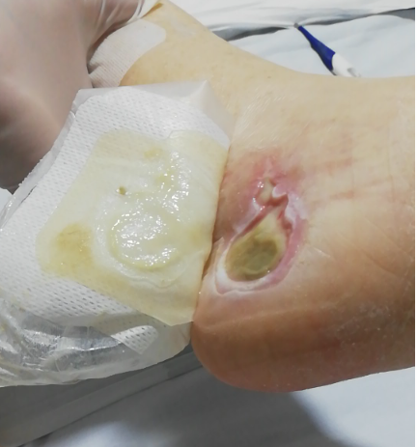
preguntar | Cinta adhesiva x 200cm Fixomull | 1.00 | $ 26,180 | $ 26,180 | UND
 | Tapabocas Estandar 1405 | 0.40 | $ 136 | $ 54 | UND
 | Bata Desechable con Manga No Esteril | 2.00 | $ 3,808 | $ 7,616 | UND
 | Gorro Desechable Estandar Blanco | 0.40 | $ 112 | $ 45 | UND
 | acido hipocloroso | 2.00 | #N/A | #N/A | UND
 | Toalla de Manos Pre-cortada Natural R7 | 2.00 | $ 17,888 | $ 358 | UND
 | Hoja para bisturi 15 | 1.00 | $ 337 | $ 337 | UND
 | Venda de algodon 6 x 5 | 1.00 | $ 1,843 | $ 1,843 | UND
 | Venda elastica 6 x 5 | 1.00 | $ 2,346 | $ 2,346 | UND
TOTAL 1 |  |  |  | #N/A
* En caso que se requiera adicionar Materiales y/o Suministros, por favor seleccione en la lista desplegable de la columna "DESCRIPCIÓN DE INSUMOS UTILIZADOS"

2. MANO DE OBRA QUE INTERVIENE EN EL PROCEDIMIENTO

DESCRIPCIÓN |  | Cantidad de curaciones | CANTIDAD | VALOR x MIN | TOTAL | UNIDAD DE MEDIDA
Enfermera |  | 1 | 45 | #REF! | #VALUE! | MINUTO
Auxiliar enfermeria |  | 1 | 45 | #REF! | #VALUE! | MINUTO
TOTAL 3.2 |  |  | 20 |  | #VALUE!

4. COSTO Y GASTO INDIRECTO |  |  |  |  |  | preguntar si costeamos interconsulta

DESCRIPCIÓN |  | CANTIDAD | VALOR x MIN | TOTAL
Gasto administrativo |  | 45 | #N/A | $ 22,693
TOTAL 4 |  |  |  | $ 22,693

TOTAL GENERAL COSTO POR PROCEDIMIENTO - PACIENTE HOSPITALIZADO |  |  |  | #N/A
 |  |  |  | #N/A
 |  |  | VENTA | #N/A | #N/A

se puede clasificar por tamaño de herida por los tejidos que se encuetren compremetidos

prontosan | como segunda opción
protector cutaneo
removedor de adhesivo
oxido de zinc
mediana alta complejidad solicitarle a todos hidrogel
deacuerdo a la complejidad se tienen diversos uso de tegnologia

